Tabelle1
 |  | Stepcraft 840 Baukasten |  | Stepcraft 840 fertig aufgebaut |  | CNC-Baukasten |  | CNC-Maschine fertig
 | Faktor | ungewichtet | gewichtet | ungewichtet | gewichtet | ungewichtet | gewichtet | ungewichtet | gewichtet
Arbeitsbereich | 0.11 | 8 | 0.88 | 8 | 0.88 | 5 | 0.55 | 10 | 1.1

Anlieferungszustand | 0.04 | 7 | 0.28 | 9 | 0.36 | 5 | 0.2 | 8 | 0.32

Anbindung Fräser | 0.07 | 10 | 0.7 | 10 | 0.7 | 10 | 0.7 | 10 | 0.7

Sicherheit | 0.21 | 7 | 1.47 | 7 | 1.47 | 2 | 0.42 | 7 | 1.47

Preis | 0.07 | 9 | 0.63 | 6 | 0.42 | 7 | 0.49 | 1 | 0.07

Stabilität | 0.25 | 7 | 1.75 | 7 | 1.75 | 4 | 1 | 8 | 2

Bedienerfreundlichkeit | 0.18 | 9 | 1.62 | 9 | 1.62 | 3 | 0.54 | 9 | 1.62

Visualisierung | 0.07 | 10 | 0.7 | 10 | 0.7 | 1 | 0.07 | 10 | 0.7

Ergebnis | 1 | 1.34 | 0.803 | 1.32 | 0.79 | 0.74 | 0.397 | 1.26 | 0.798

 |  | 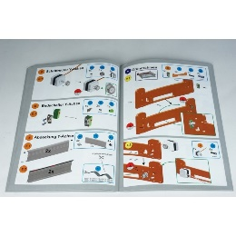 |  |  |  | 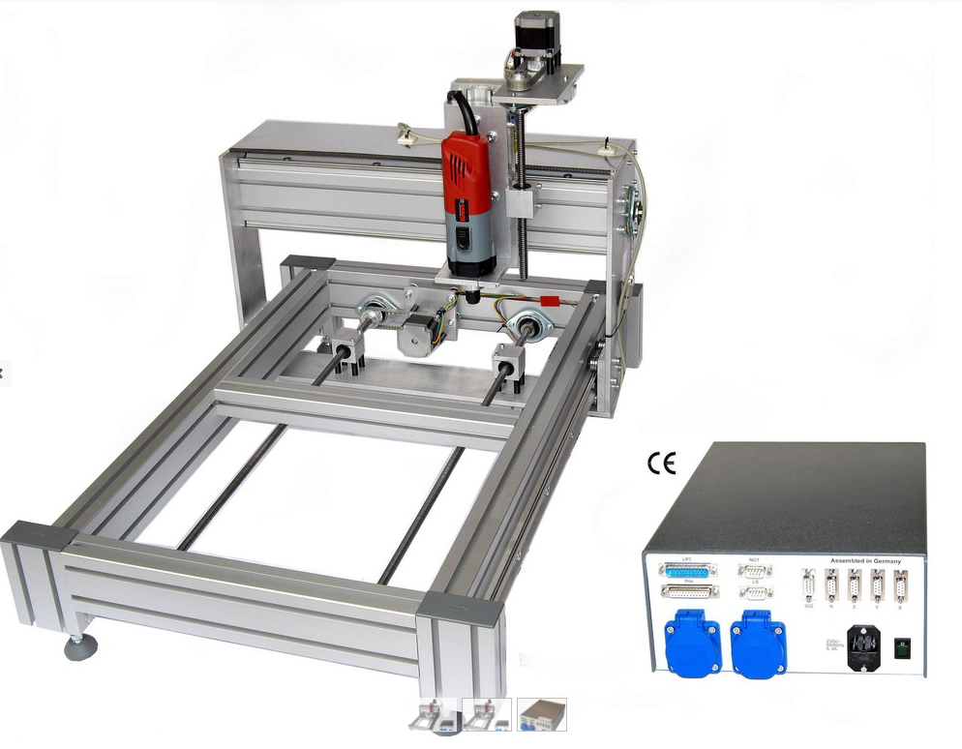 |  | 